Heures Dispo vs SpotAN
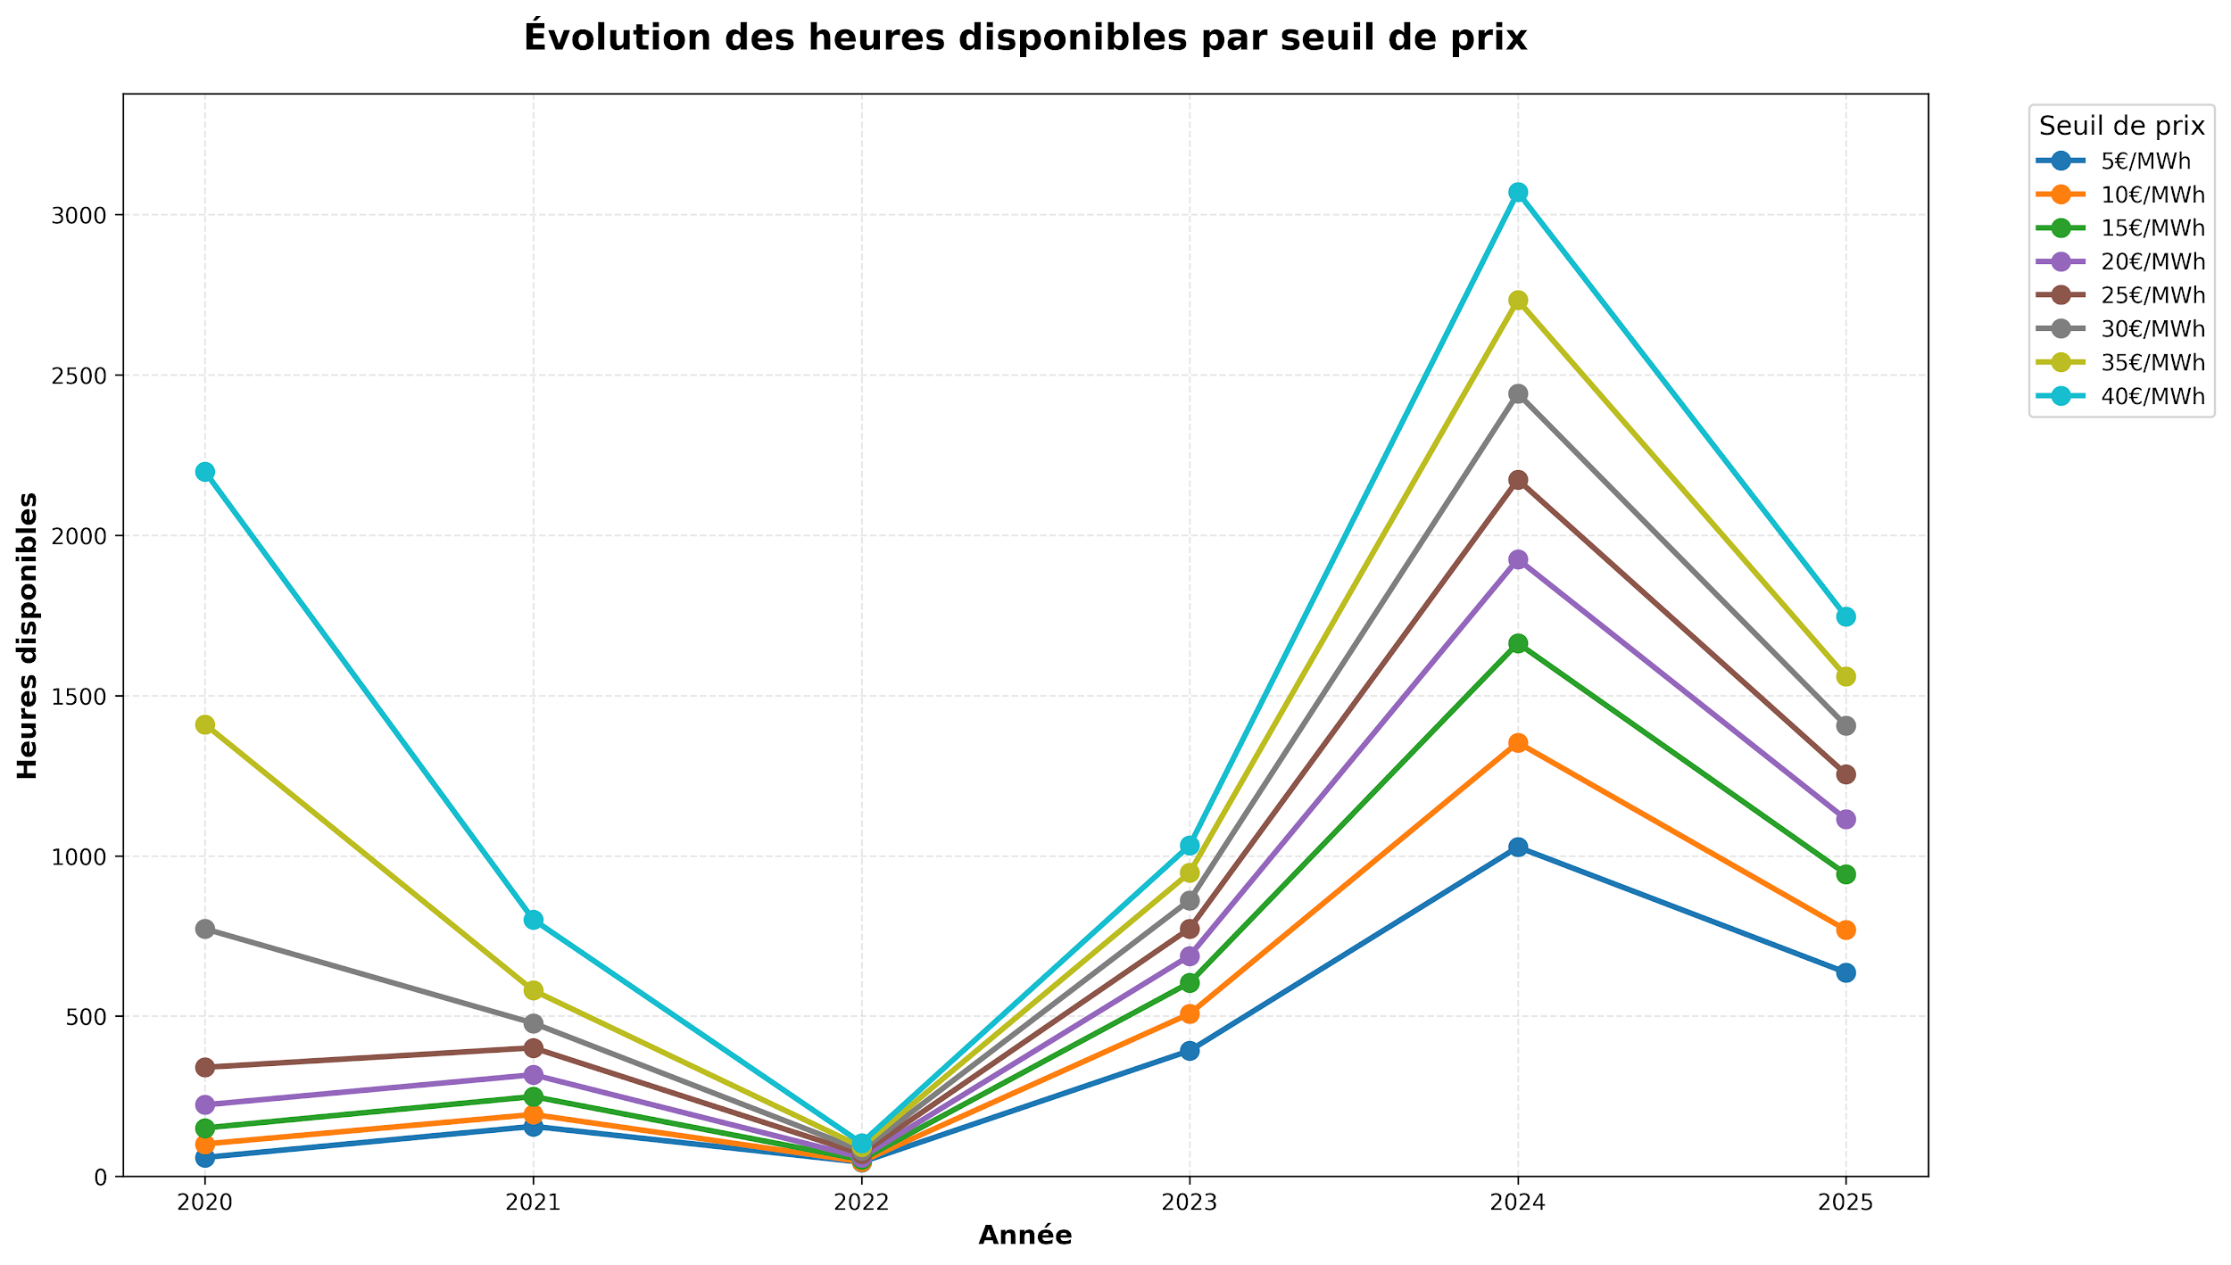
HEURES DISPONIBLES PAR ANNÉE ET SEUIL DE PRIX
Année | 5€/MWh | 10€/MWh | 15€/MWh | 20€/MWh | 25€/MWh | 30€/MWh | 35€/MWh | 40€/MWh
2020 | 59 | 101 | 151 | 223 | 340 | 772 | 1410 | 2198
2021 | 156 | 193 | 249 | 317 | 401 | 478 | 580 | 801
2022 | 44 | 46 | 52 | 59 | 70 | 81 | 92 | 104
2023 | 392 | 507 | 604 | 688 | 773 | 861 | 947 | 1032
2024 | 1027 | 1353 | 1663 | 1925 | 2173 | 2442 | 2733 | 3070
2025 | 636 | 769 | 943 | 1114 | 1255 | 1406 | 1559 | 1746

Heures Dispo à 15€ leureMoisAn
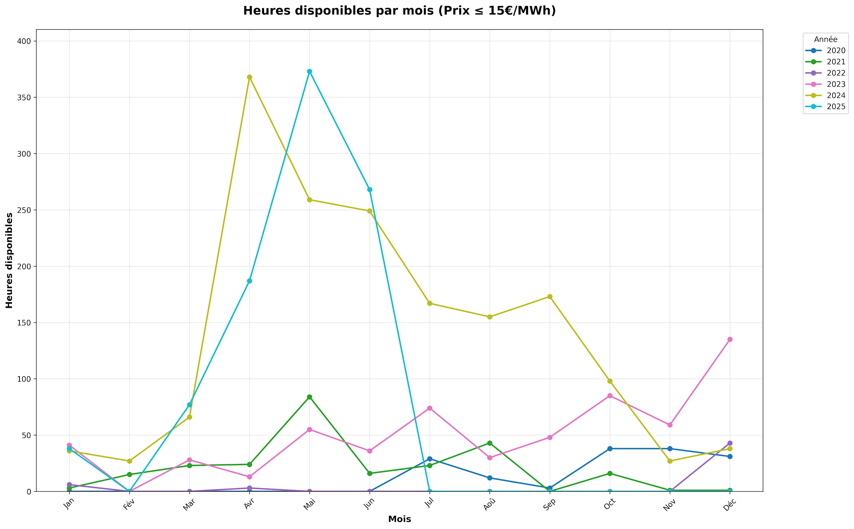
HEURES DISPONIBLES PAR ANNÉE ET MOIS (Prix ≤ 15€/MWh)
Année | Jan | Fév | Mar | Avr | Mai | Jun | Jul | Aoû | Sep | Oct | Nov | Déc
2020 | 0 | 0 | 0 | 0 | 0 | 0 | 29 | 12 | 3 | 38 | 38 | 31
2021 | 3 | 15 | 23 | 24 | 84 | 16 | 23 | 43 | 0 | 16 | 1 | 1
2022 | 6 | 0 | 0 | 3 | 0 | 0 | 0 | 0 | 0 | 0 | 0 | 43
2023 | 41 | 0 | 28 | 13 | 55 | 36 | 74 | 30 | 48 | 85 | 59 | 135
2024 | 36 | 27 | 66 | 368 | 259 | 249 | 167 | 155 | 173 | 98 | 27 | 38
2025 | 38 | 0 | 77 | 187 | 373 | 268 | 0 | 0 | 0 | 0 | 0 | 0

